SIMPLIFIER
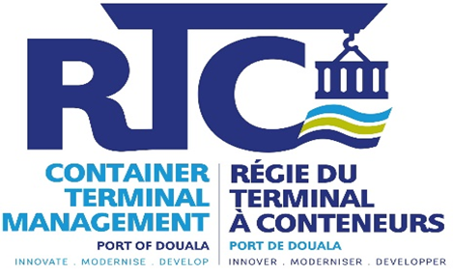
RÉPUBLIQUE DU CAMEROUN |  |  |  |  |  | REPUBLIC OF CAMEROON
Paix – Travail - Patrie |  |  |  |  |  | Peace – Work - Fatherland
-------------------- |  |  |  |  |  | --------------------
PORT AUTONOME DE DOUALA |  |  |  |  |  | PORT AUTHORITY OF DOUALA
(P.A.D) |  |  |  |  |  | (P.A.D)
-------------------- |  |  |  |  |  | ------------------------
RÉGIE DU TERMINAL À CONTENEURS SA |  |  |  |  |  | CONTAINER TERMINAL MANAGEMENT PLC
---------------- |  |  |  |  |  | -----------------
DIRECTION GÉNÉRALE |  |  |  |  |  | HEAD OFFICE
'-------------- |  |  |  |  |  | --------------
DIRECTION DES FINANCES ET DE LA COMPTABILITE |  |  |  |  |  | DIRECTORATE OF FINANCE AND ACCOUNTING

 |  |  |  |  | ETS KERTYS MULTI SERVICES (2)
Douala, le 13 AOUT 2025 (1) |  |  |  |  | kertysmultiser@gmail.com
 |  |  |  |  | +237 694 72 15 35/ 678 56 34 30/ 699 03 95 37
 |  |  |  |  | NIU:P018614182414Z
 |  |  |  |  | RCCM/RC: DOUALA/2019/A/4474
ARS N°______________AC/DCFI/DFIN/DFC/RTC/2025

ATTESTATION DE RETENUE A LA SOURCE DE LA TVA ET ACOMPTE IS

N° | REFERENCES FACTURES | MONTANT FACTURE HT | TVA 19,25% | MONTANT TTC | IS 5,5% | NET A PAYER
01 | FACTURE N°002/008/KMS/2025 (4) | 19,081,200 | - | 19,081,200 | 1,049,466 | 18,031,734
 |  | 19,081,200 | - | 19,081,200 | 1,049,466 | 18,031,734

TVA RETENUE :
IS RETENUE :
TOTAL RETENUE :

 | CHEF DE DEPARTMENT COMPTABILITE ET FISCALITE |  |  |  | CHEF DU DEPARTEMENT DES FINANCES

Innover – Moderniser – Développer | Innovate – Modernize - Develop
Régie du Terminal à Conteneurs, Société Anonyme (RTC S.A), Filiale du Port Autonome de Douala. Capital social : FCFA 41 682 880 000
N° de contribuable : M121914345304D | RC/DLA/0023/B/1644 | B.P./P.O. Box : 2686 Douala, Bonanjo – Centre des Affaires Maritimes
Tél : (+237) 657 105 757 / 233 420 585 | E-mail : rtc@rtcdouala.cm

REEL
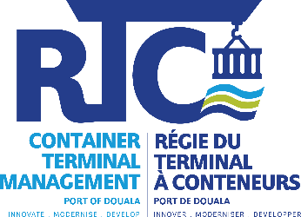
RÉPUBLIQUE DU CAMEROUN |  |  |  |  |  | REPUBLIC OF CAMEROON
Paix – Travail - Patrie |  |  |  |  |  | Peace – Work - Fatherland
-------------------- |  |  |  |  |  | --------------------
PORT AUTONOME DE DOUALA |  |  |  |  |  | PORT AUTHORITY OF DOUALA
(P.A.D) |  |  |  |  |  | (P.A.D)
------------------ |  |  |  |  |  | -----------------
RÉGIE DU TERMINAL À CONTENEURS SA |  |  |  |  |  | CONTAINER TERMINAL MANAGEMENT PLC
---------------- |  |  |  |  |  | -----------------
DIRECTION GÉNÉRALE |  |  |  |  |  | HEAD OFFICE
------------------ |  |  |  |  |  | ---------------------
DIRECTION DES FINANCES ET DE LA COMPTABILITE |  |  |  |  |  | DIRECTORATE OF FINANCE AND ACCOUNTING

 |  |  |  |  |  | O SAVEUR SARL
Douala, le 13 AOUT 2025 |  |  |  |  |  | 699723793
 |  |  |  |  |  | NIU: M051812702931T
 |  |  |  |  |  | RC: RC/DLA/2018/B/1596
ARS N°______________AC/DCFI/DFIN/DFC/RTC/2025

ATTESTATION DE RETENUE A LA SOURCE DE LA TVA ET ACOMPTE IS

N° | REFERENCES FACTURES |  | MONTANT FACTURE HT | TVA 19,25% | MONTANT TTC | IS 2.2% | NET A PAYER
01 | FACTURE N°OS/DG/ANJ/AN/015/060825 |  | 17,822,500 | 3,430,831 | 21,253,331 | 392,095 | 17,430,405

TOTAL |  |  | 17,822,500 | 3,430,831 | 21,253,331 | 392,095 | 17,430,405

TVA RETENUE : |  | 3,430,831
IS RETENUE : |  | 392,095
TOTAL RETENUE : |  | 3,822,926

 | CHEF DE DEPARTMENT COMPTABILITE ET FISCALITE |  |  |  | CHEF DE DEPARTEMENT DES FINANCES

Innover – Moderniser – Développer | Innovate – Modernize - Develop
Régie du Terminal à Conteneurs (RTC S.A), Filiale du Port Autonome de Douala. Capital social : FCFA 41 682 880 000
N° de contribuable : M121914345304D | RC/DLA/0023/B/1644 | B.P./P.O. Box : 2686 Douala, Bonanjo – Centre des Affaires Maritimes
Tél : (+237) 657 105 757 / 233 420 585 | E-mail : rtc@rtcdouala.cm

